RELATÓRIO FOTOGRÁFICO
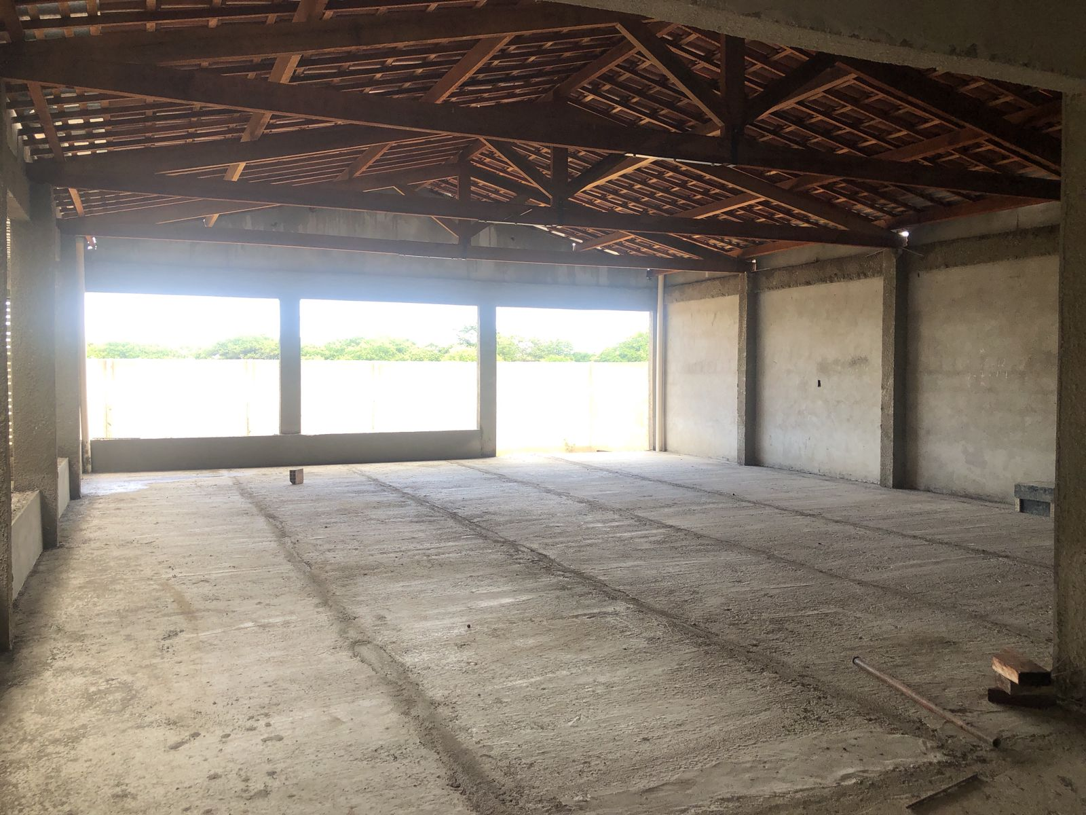
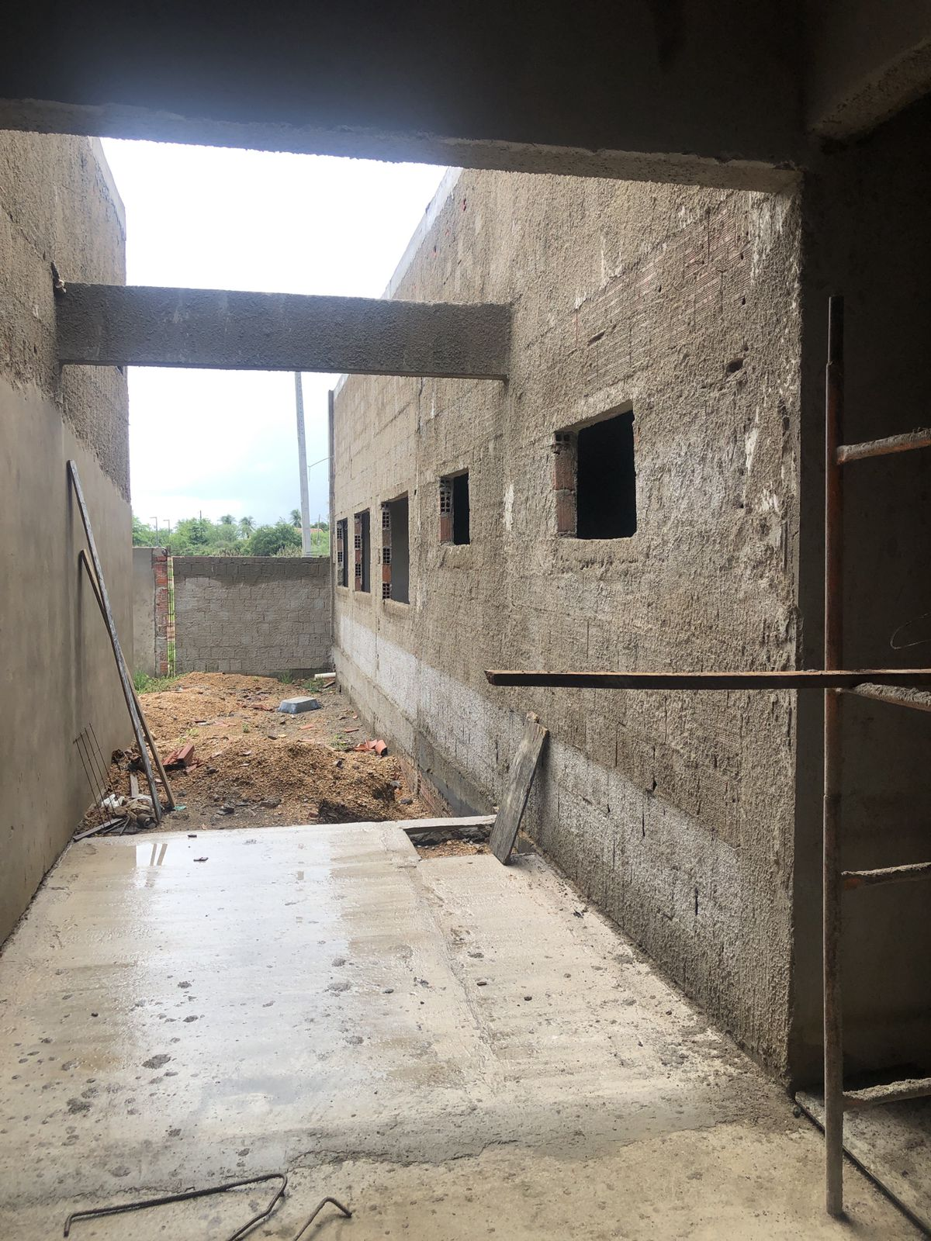
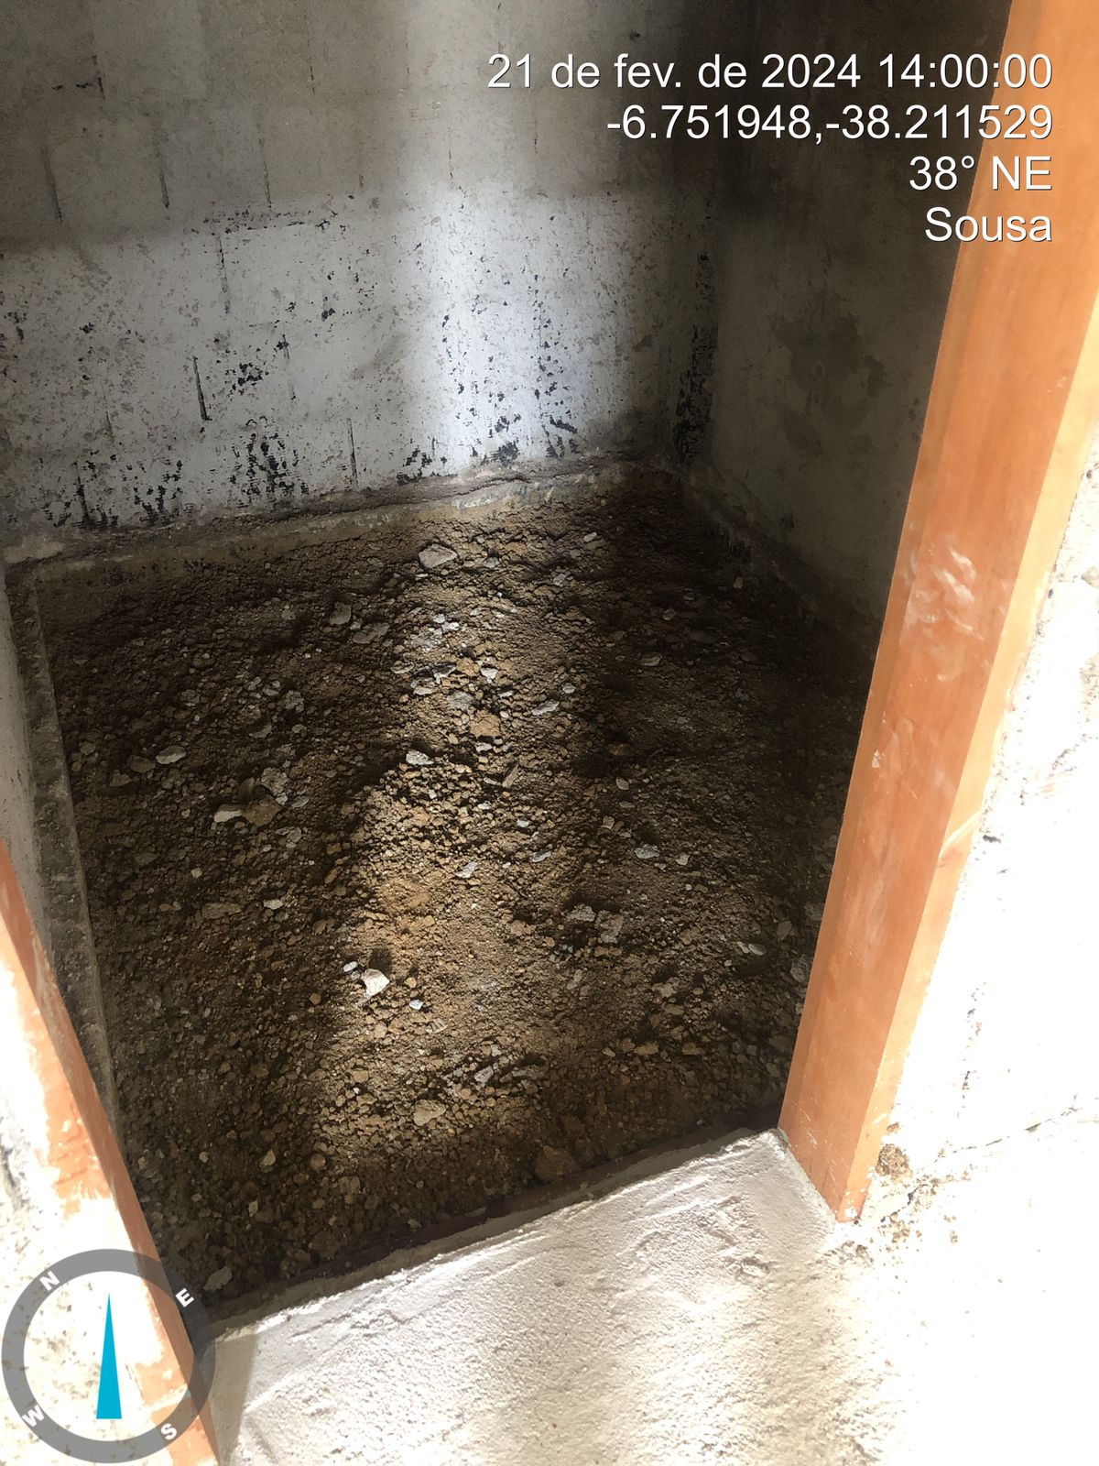
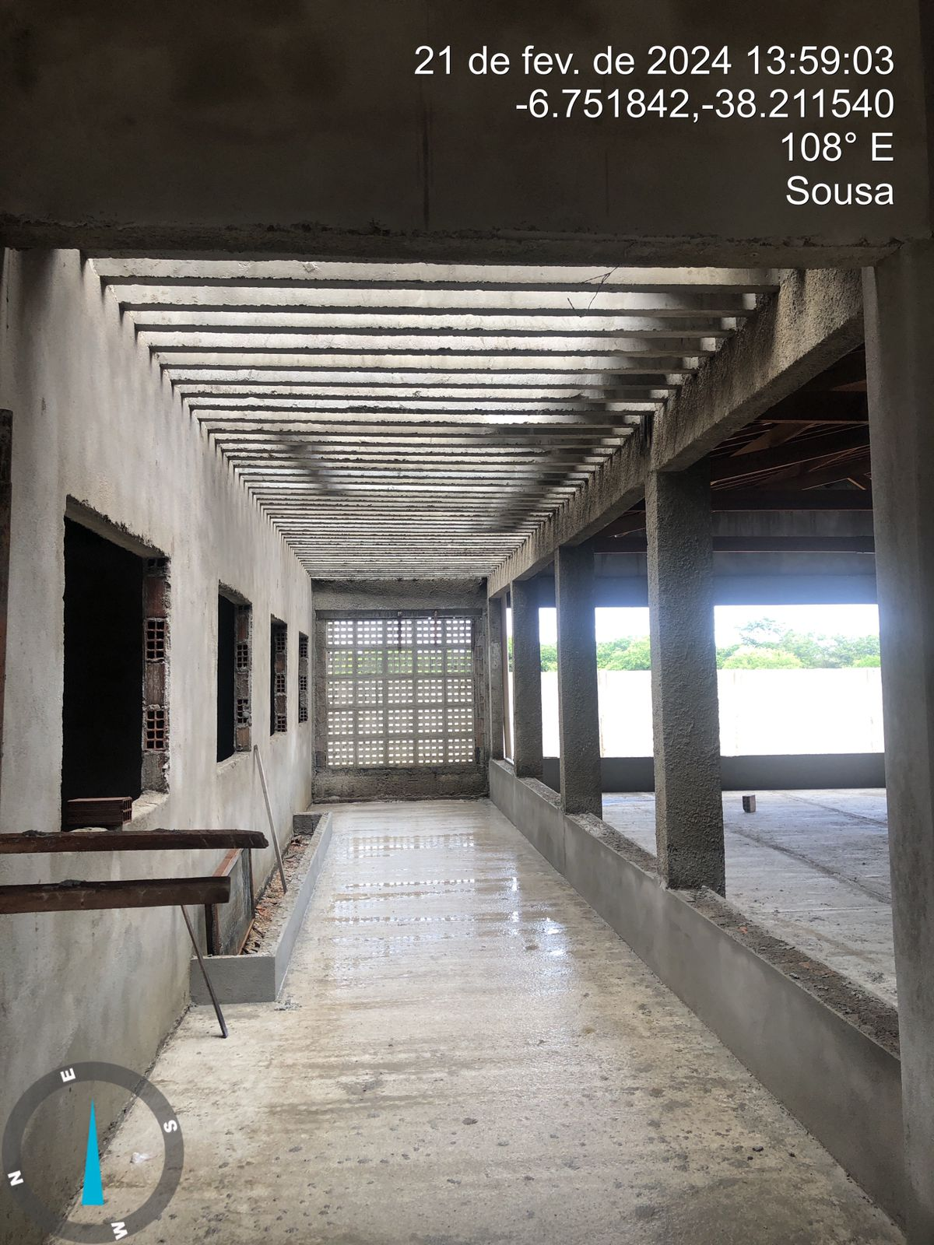
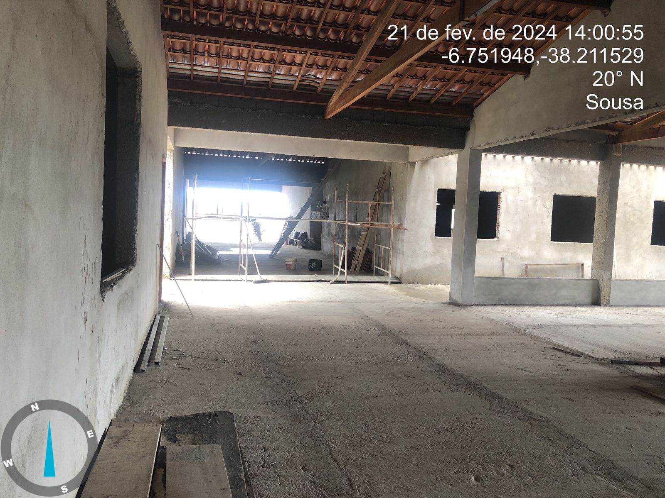
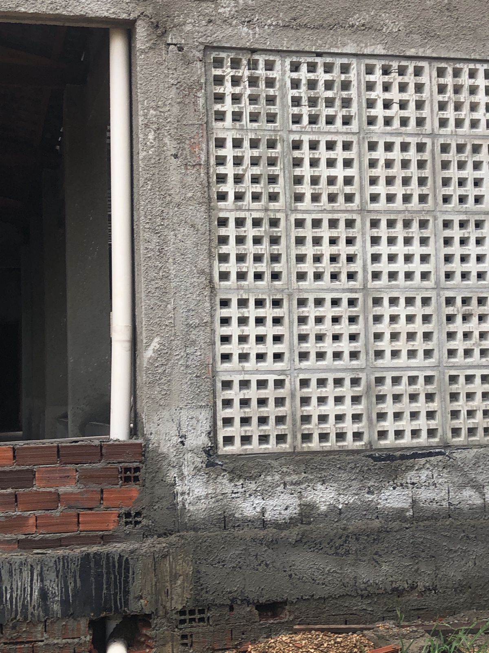
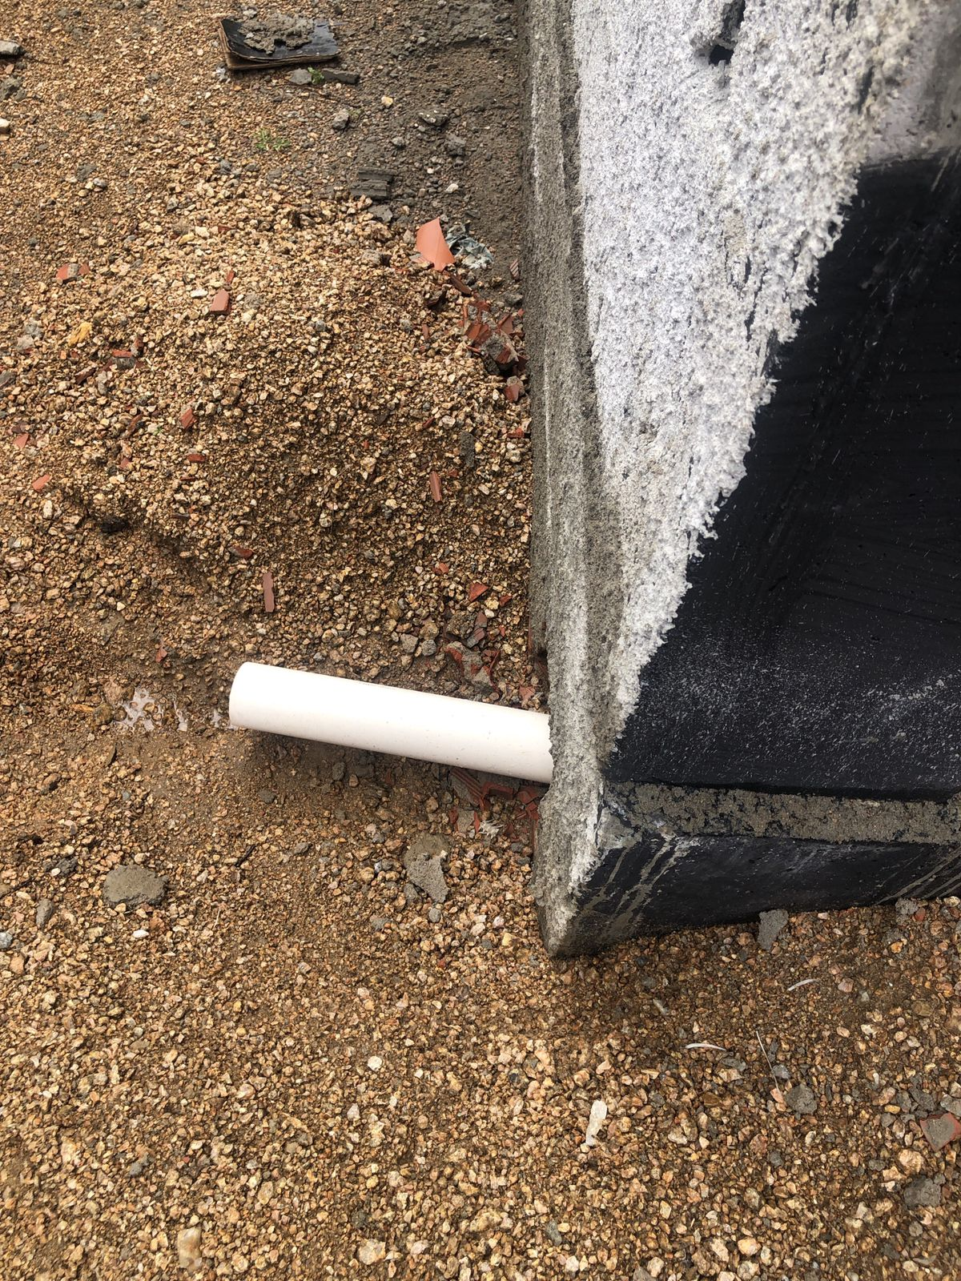
RELATÓRIO FOTOGRÁFICO - BM 06

OBJETO: CONSTRUÇÃO DE ESCOLA COM 6 SALAS, LOCALIZADA, NO BAIRRO ANGELIM, NO MUNICÍPIO DE SOUSA -PB

MEMÓRIA ALVENARIA
PLATIBANDA SUL

P
L
A
T
I
B
A
N
D
A
L
E
S
T
E
P
L
A
T
I
B
A
N
D
A
O
E
S
T
E

PLATIBANDA INTERNA

P
L
A
T
I
B
A
N
D
A
L
E
S
T
E
P
L
A
T
I
B
A
N
D
A
O
E
S
T
E

PLATIBANDA NORTE

